Prueba1
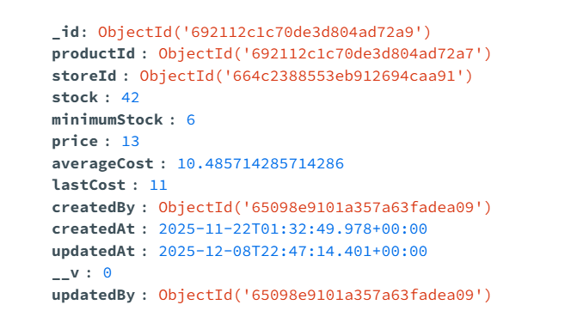
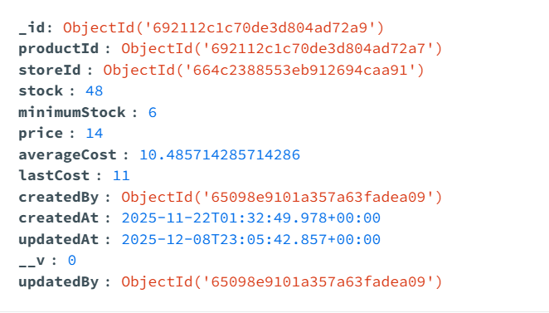
Antes del cambio

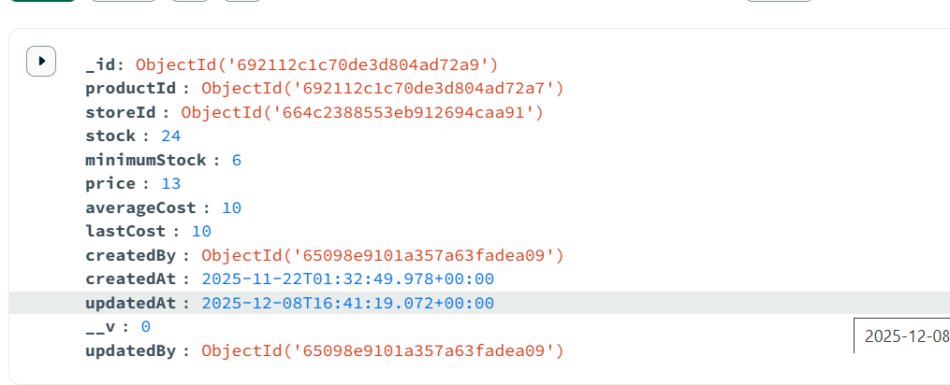

Despues del cambio:

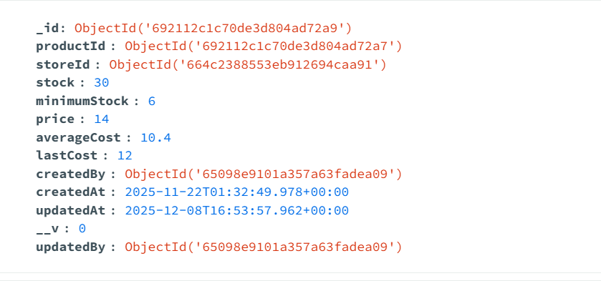

stock | 36
price | 14
averagecost | 10.4
lastCost | 12

 | 42
 | 374.4
 | 66
 | 10.485714286

Prueba_15122025
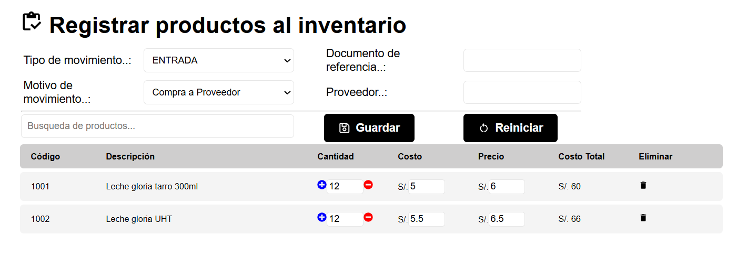
Limpiamos todos los registros de producto, productostock e inventario
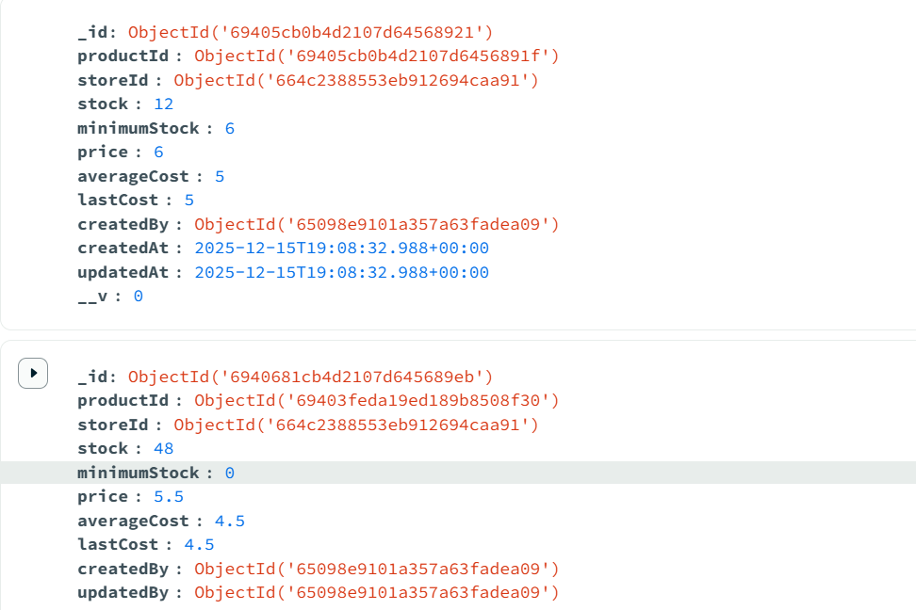
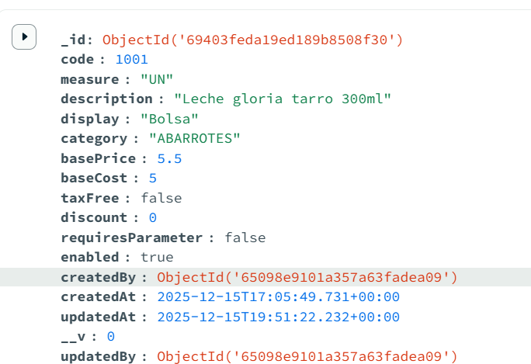
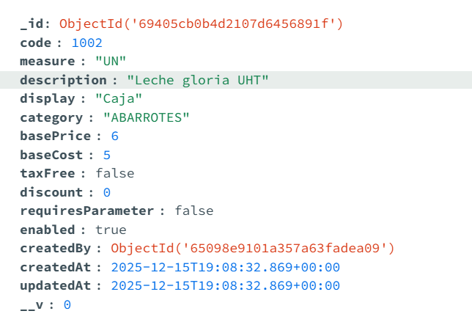

Se realiza la siguiente compra:

